Tabelle1
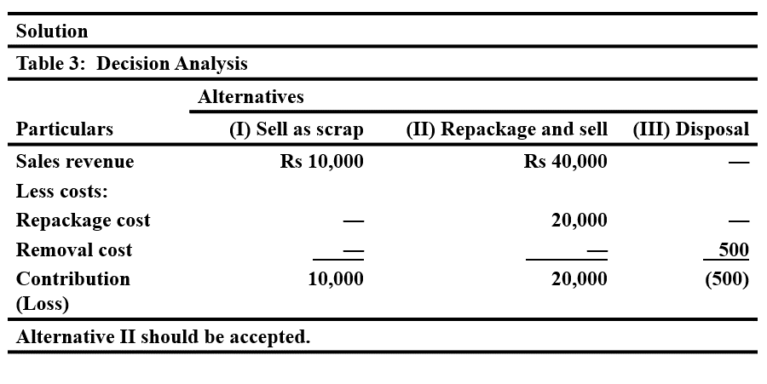
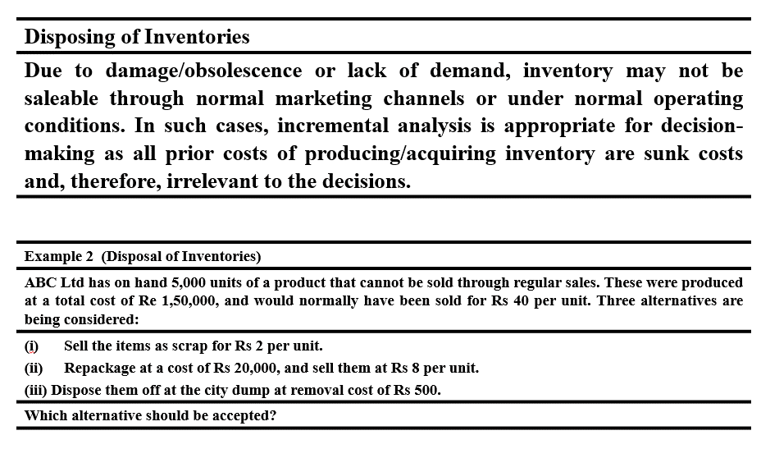
Disposing of Inventories

Alternatives | 1 | 2 | 3 | 0
TC Production |  |  |  | 150000
X | 5000 | 5000 | 5000 | 5000
SP | 2 | 8 | 0 | 40
TC |  | 20000 | 500
Profit | 10000 | 20000 | -500

Antwort: Mit Alternative 2 = Repackate macht er noch den meisten Gewinn

